Sheet1
工人姓名 NAMA |  |  |  | CUCUN CUNAYAH |  |  |  |  |  |  |  | 編號 KODE : | JIC-CG165
報到日 DAFTAR |  |  |  | 2025-12-22 |  |  |  |  | 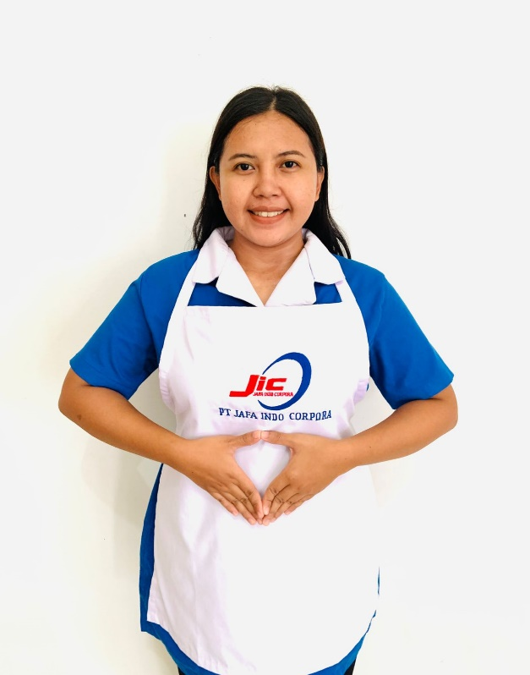
性別 KELAMIN |  |  |  | 女 PEREMPUAN
出生日TGL LAHIR |  |  |  | 1998-08-08
年齡 UMUR |  |  |  | 27歲
出生地TPT LAHIR |  |  |  | SUBANG
身高TINGGI / 體重BERAT |  |  |  | 158 |  | 公分 | 65 | 公斤
宗教 AGAMA |  |  |  | 回教 Islam
學歷 PENDIDIKAN |  |  |  | 高中 SMA
語言能力 BAHASA |  |  |  | 剛學 MULAI | 一點 DIKIT | 一般 BIASA | 可以 BAIK | 很好 BAGUS
國語 MANDARIN |  |  |  | V
印尼語 INDO |  |  |  |  |  |  |  | V

婚姻狀況 STATUS NIKAH |  |  |  | 未婚 Single
配偶姓名/年齡 NAMA/UMUR
配偶工作 KERJAAN SUAMI
小孩人數 JUMLAH ANAK
女孩和年齡 PUTRI / UMUR
男孩和年齡 PUTRA / UMUR
地址 ALAMAT |  |  |  | DESA CIGUGUR KALER KARANG TEMPEL RT 06 RW 02 KEC PUSAKAJAYA KAB SUBANG
是否有工作經驗 APAKAH ADA PENGALAMAN KERJA
國家地點 NEGARA |  |  | 工作期間 LAMA |  |  | 工作內容 PEKERJAAN YANG DILAKUKAN
印尼 | JKT |  | 3 ( 2021- 2024 ) |  |  | 照顧 一位 80 嵗 中風 的 阿空
煮飯,洗衣服,打掃房子,去市場買菜

家屬資料 DATA KELUARGA
父親姓名 NAMA AYAH |  |  |  | SURTANI |  |  |  | 年齡 UMUR |  | 56歲 | 父親工作 KERJAAN AYAH |  |  | 農夫
母親姓名 NAMA IBU |  |  |  | CASWITI |  |  |  | 年齡 UMUR |  | 49歲 | 母親工作 KERJAAN IBU |  |  | 農夫
兄妹人數 TOTAL SAUDARA |  |  |  | 3 | 兄妹中你的排行是第… DIANTARA SAUDARA, URUTAN ANDA KE… |  |  |  |  |  |  |  |  |  | 2
兄弟/年齡 SDR LAKI / UMUR |  |  |  | 2( 32歲, 19歲 ) |  |  |  | 姐妹/年齡 SDR CEWEK / UMUR
1. 你是否可以吃豬肉 Apakah Anda boleh makan daging babi ? |  |  |  |  |  |  |  | ,
2. 是否可以在工作時不用手機 Apakah saat jam kerja bisa tanpa pakai hp ?
3. 你是否會害怕狗 Apakah Anda takut pada anjing?
4. 你可以抱幾公斤 Anda kuat gendong berapa kg: |  |  |  |  |  |  |  |  |  |  |  | 50公斤
備註PS |  | MATA MINUS 2, ADA TAATO, NO OPERASI, NO ALERGI, JOB APA SAJA OK, DI MANA SAJA OK

